LAFD
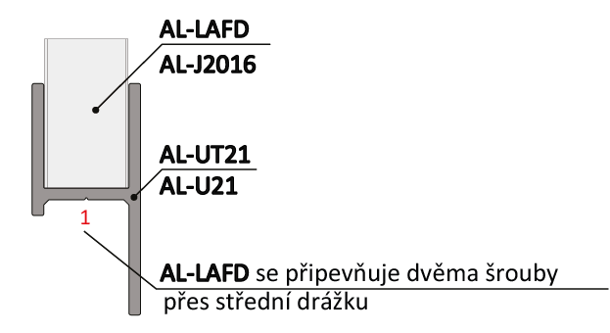
Doplňte hodnoty
Chcete-li vypočítat rozteč otvorů pro montáž lamel, doplňte do tabulky "výšku profilu UT" a požadovaný počet lamel v profilu "U" nebo "UT".
Po zadání hodnot se v tabulce zobrazí vypočítané hodnoty rozteče otvorů a překrytí lamel [mm].
U výplně AL-LAFD pro vyznačení otvorů a upevnění lamel do profilů AL-U21 a AL-UT21 použijeme střední drážku, do které vyznačíme otvory podle hodnot z tabulky pro zvolený počet lamel a výšku profilů AL-U21 a AL-UT21.
V tabulce vyberte vypočtené hodnoty ze sloupce "Drážka" a označte otvory v příslušné drážce až po poslední lamelu. Otvory se vyznačují od začátku profilu "U" nebo "UT".
Při montáži lamel AL-LAFD není nutné během značení děr pro otvory rozlišovat pravý a levý "U" a "UT" profil.
 |  | 2000
Výška "UT" profilu | [mm]
Počet lamel | [ks ] | 20

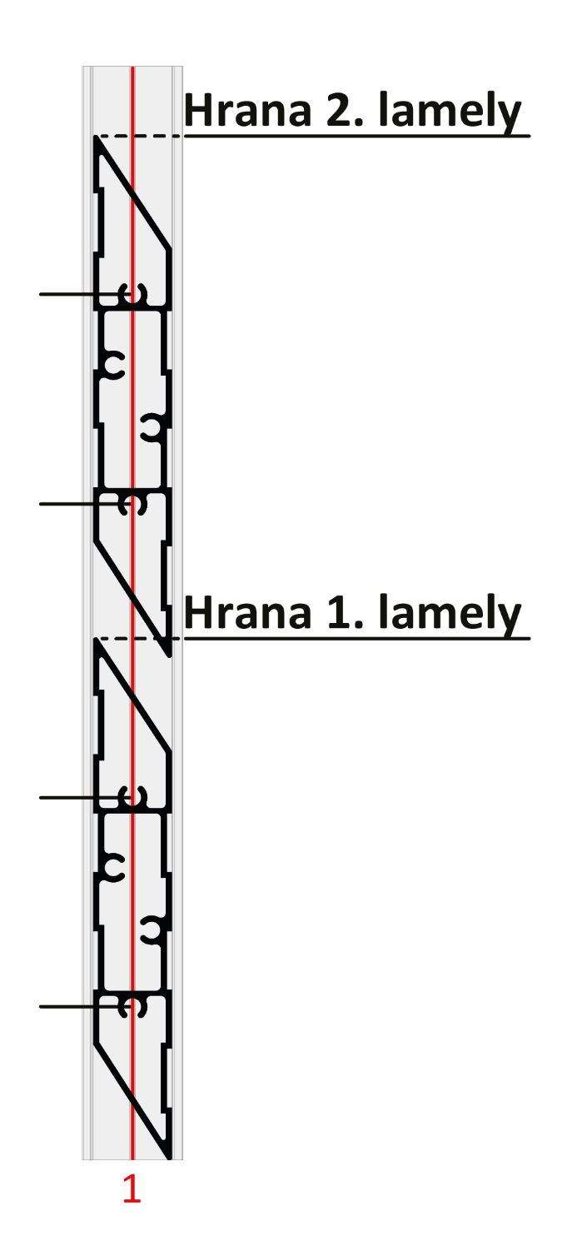

 | Otvory v drážkach

Lamela | Drážka 1(mm) | Drážka 1(mm)
1 | 32 | 75
2 | 131 | 175
3 | 231 | 274 | 175
4 | 330 | 374
5 | 430 | 473 |  |  | Kód |  | Kód
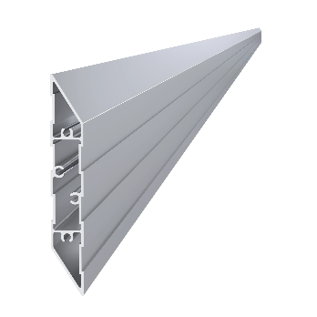
6 | 530 | 573 |  |  | AL-UT21-6 | AL-U21-6 | AL-LAFD
7 | 629 | 672
8 | 729 | 772 | 131
9 | 828 | 872
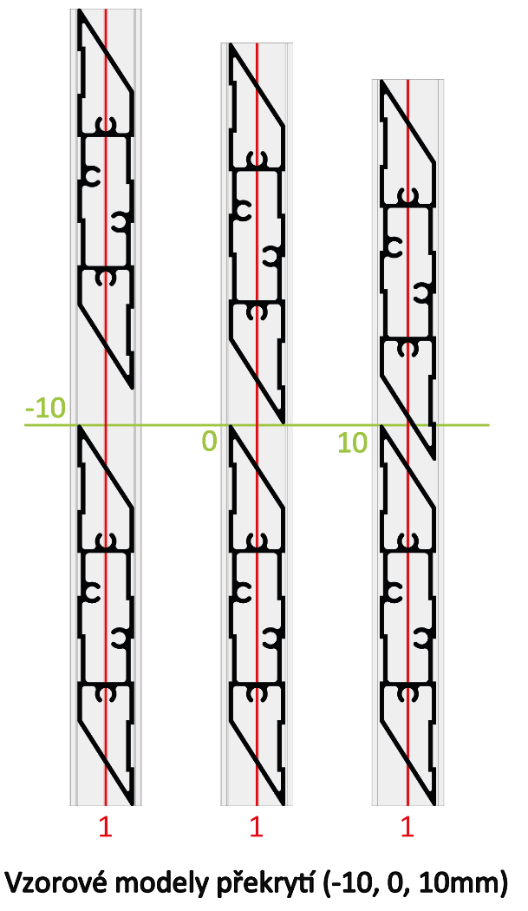
10 | 928 | 971
11 | 1027 | 1071
12 | 1127 | 1170
13 | 1227 | 1270
14 | 1326 | 1370 |  |  | Délka (výška) |  | Počet
15 | 1426 | 1469 | 75 |  | 2000mm |  | 20ks
16 | 1525 | 1569
17 | 1625 | 1668
18 | 1725 | 1768
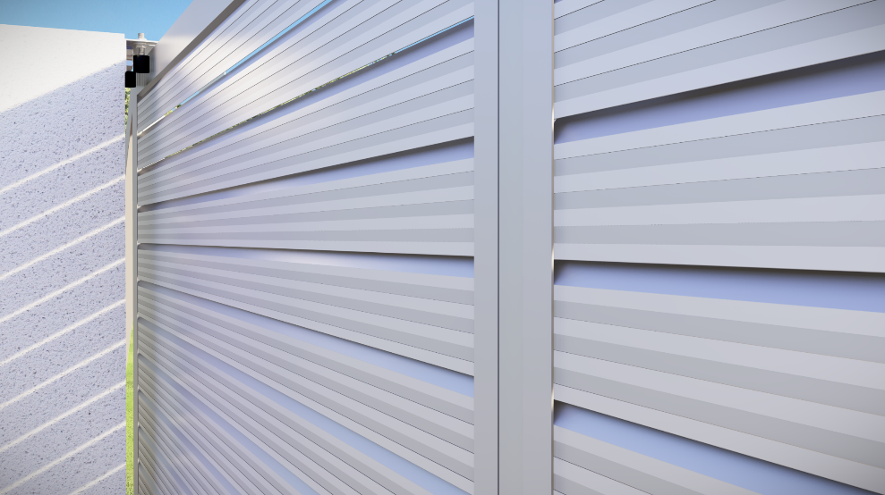
19 | 1824 | 1867
20 | 1924 | 1967 | 32 |  | Kód
Reálne (vypočítané) prěkrytí
21 | 2023 | 2067 |  |  | Pro „UT“ profil | Pro „U“ profil
22 | 2123 | 2166 |  |  | E1-3S4.2x19 | E1-4S4.2x19
23 | 2222 | 2266 |  | 8.5
24 | 2322 | 2365
25 | 2422 | 2465
26 | 2521 | 2564 |  | Poznámka
27 | 2621 | 2664

 |  |  |  |  | Počet
 |  |  |  |  | 80ks

